Sheet1
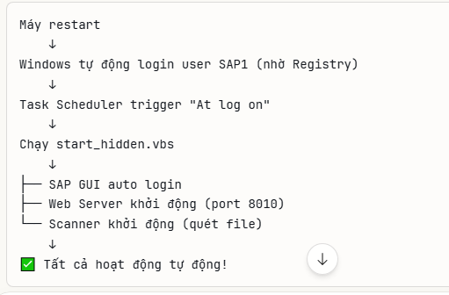
Lưu ý:
File start_all.bat là Show hết các cửa sổ CMD
File start_hidden.vbs là Ẩn hết các cửa sổ CMD
File stop_all.vbs là để xóa tất cả các Python đang chạy ngầm. Ví dụ như file: start_hidden.vbs

Chương trình này cài đặt qua Task Schedule( không qua NSSM)
Cấu hình như sau:

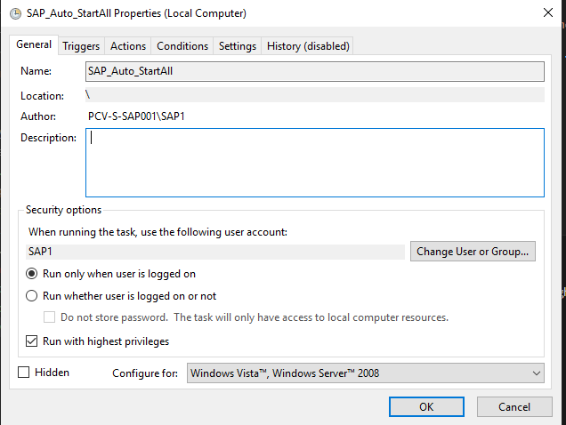
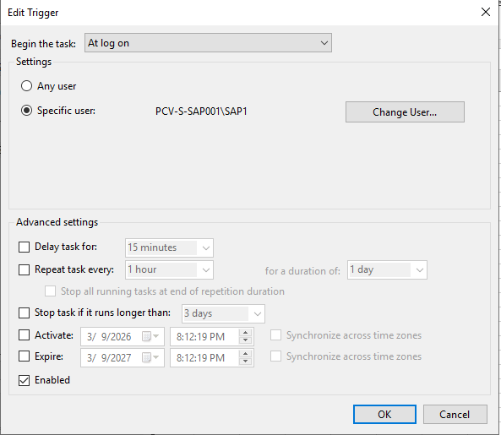

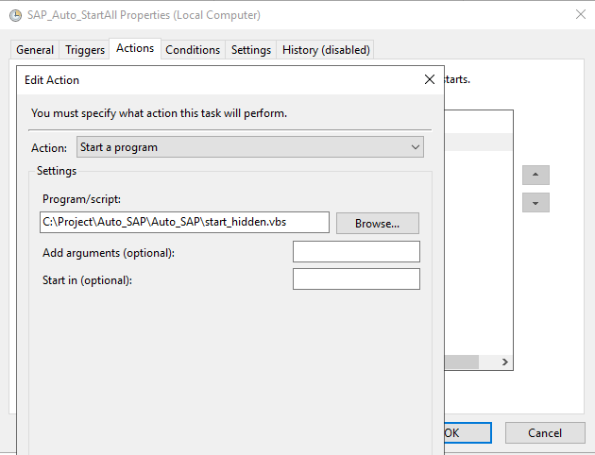
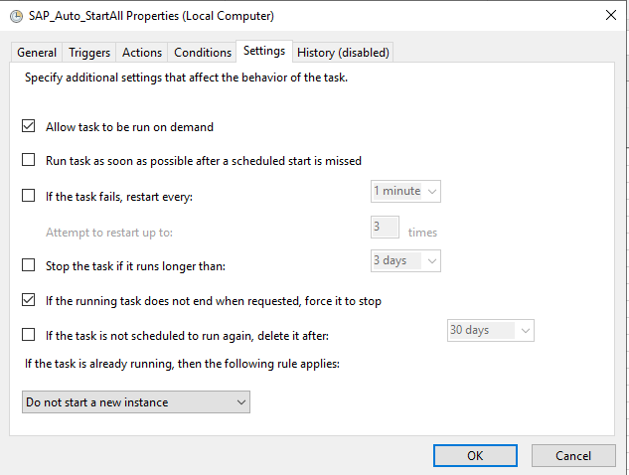

Các để gán Task Schedule kia chạy, mặc dù khi máy có restart:
CMD
 | reg add "HKLM\SOFTWARE\Microsoft\Windows NT\CurrentVersion\Winlogon" /v AutoAdminLogon /t REG_SZ /d 1 /f
 | reg add "HKLM\SOFTWARE\Microsoft\Windows NT\CurrentVersion\Winlogon" /v DefaultUserName /t REG_SZ /d SAP1 /f
 | reg add "HKLM\SOFTWARE\Microsoft\Windows NT\CurrentVersion\Winlogon" /v DefaultPassword /t REG_SZ /d YOUR_PASSWORD /f

Giải thích: | Dòng | Giá trị | Ý nghĩa
 | 1 | AutoAdminLogon = 1 | Bật tính năng tự động login
 | 2 | DefaultUserName = SAP1 | Tên user để login
 | 3 | DefaultPassword = xxx | Password của user đó

Luồng như sau:

